Exercice 1
Partie 1
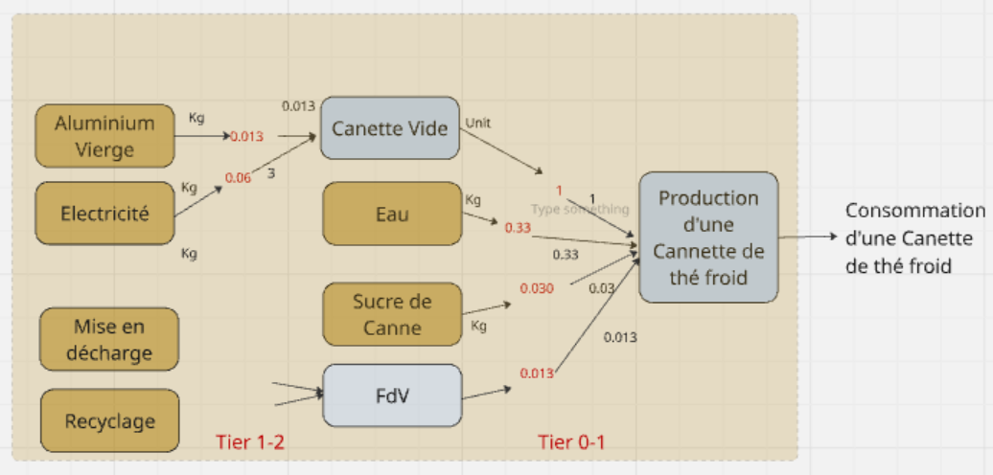

 | Convesion unités:
 |  | 1000 | g/kg
 | Données:
 | Poids cannette Aluminium | 13 | g
 | Electricité pour prod cannette | 0.06 | kWh/cannette

 | Composé | Quantité | Unité | kgCO2e/unit | PDF*m2*yr/unit | MJ/unit | DALY/unit | m3e/unit | EcoQuery | Location
 | Aluminium primaire | 1 | kg
 | Eau | 1 | kg
 | Sucre de Betrave | 1 | kg
 | Electricité | 1 | kWh
 | Landfill of aluminium | 1 | kg
 | Recyclage Aluminium | 1 | kg
 | PET | 1 | kg
 | PET inceneration | 1 | Kg

 | Life cycle inventory (intermediary flows) |  |  |  |  |  |  |  |  | Life Cycle Inventory (elementary flow, CO2)
 | Unit processes |  |  |  | unit and |  | Scaling factors [-] to: |  | Intermediary flows / FU |  |  |  |  |  | Life cycle impact scores / FU & Contribution analysis
 |  | Flow type | Flow name | Quantity | dimensions |  |  | FU |  | CC | EQ_r | FNEU | HH_r | WS | kgCO2/unit | % | PDF*m2*yr | % | MJ | % | DALY | % | m3e | %
 | Disaggregated unit processes (foreground) |  |  |  |  | Tier 0-1 | Tier 1-2 | Tier n-0 |  | kgCO2e/unit | PDF*m2*yr/unit | MJ/unit | DALY/unit | m3e/unit | Tier1
 |  | Output (FU) | Canette de thé froid | 1 | unit |  |  |  |  |  |  |  |  |  | 0.00E+00 | #DIV/0! | 0.00E+00 | #DIV/0! | 0.00E+00 | #DIV/0! | 0.00E+00 | #DIV/0! | 0.00E+00 | #DIV/0!
 |  | Input | Eau | 3.30E-01 | Kg
 |  | Input | Sucre de canne | 3.00E-02 | Kg
 |  | Input | FdV | 1 | unit |  |  |  |  |  |  |  |  |  | Tier 1
 | Canette Vide | Output | Canette vide | 1 | unit | 1.00E+00
 |  | Input | Electricité | 0.06 | kWh
 |  | Input | Aluminium primaire | 0.013 | Kg
 | FdV | Output | Canette vide utilisée | 1 | unit | 1.00E+00
 |  | Input | Déchet aluminium | 0.013 | unit
 | Eau | Output | Eau | 1 | kg | 3.30E-01
 | Sucre de Betrave | Output | Sucre de Canne | 1 | kg | 3.00E-02
 |  |  |  |  |  |  |  |  |  |  |  |  |  |  | Tier 2
 | Mise en décharge Al | Ouptut | Déchet aluminium | 1 | kg |  | 0.013 | 1.30E-02 | 1.30E-02
 | Prod. Electricity | Output | Electricity | 1 | kWh |  | 0.06 | 6.00E-02 | 6.00E-02
 | Prod Aluminium primaire | Output | Aluminium primaire | 1 | kg |  | 0.013 | 1.30E-02 | 1.30E-02
 | TOTAL |  |  |  |  |  |  |  |  |  |  |  |  |  | 0.000 |  | 0.000 |  | 0.000 |  | 0.000 |  | 0.000

Partie 2

 | Considérons maintenant que : | Production cannette |  | FdV cannette
 |  | 60% | primaire | 80% | collecté et recyclé
 |  | 40% | recyclé | 20% | mis en décharge

 | 2.2 Utiliser la méthode « contenu en recyclé » (« cutoff ») pour construire l’arbre de procédés

Recyclage Al
40%

Production Al primaire
Production canette
60%

Prod. electricité
Eau potable
Prod. Canette thé froid

Prod. sucre

Fin de vie
Mise en décharge
20%

80%

Recyclage Al
β%
Prod. Al primaire évitée (négatif)

 | Life cycle inventory (intermediary flows) |  |  |  |  |  |  |  |  | Life Cycle Inventory (elementary flow, CO2)
 | Unit processes |  |  |  | unit and |  | Scaling factors [-] to: |  | Intermediary flows / FU |  |  |  |  |  | Life cycle impact scores / FU & Contribution analysis
 |  | Flow type | Flow name | Quantity | dimensions |  |  | FU |  | CC | EQ_r | FNEU | HH_r | WS | kgCO2/unit | % | PDF*m2*yr | % | MJ | % | DALY | % | m3e | %
 | Disaggregated unit processes (foreground) |  |  |  |  | Tier 0-1 | Tier 1-2 | Tier n-0 |  | kgCO2e/unit | PDF*m2*yr/unit | MJ/unit | DALY/unit | m3e/unit | Tier1
 |  | Output (FU) | Canette de thé froid | 1 | unit |  |  |  |  |  |  |  |  |  | 0.00E+00 | #DIV/0! | 0.00E+00 | #DIV/0! | 0.00E+00 | #DIV/0! | 0.00E+00 | #DIV/0! | 0.00E+00 | #DIV/0!
 |  | Input | Eau | 3.30E-01 | Kg
 |  | Input | Sucre de canne | 3.00E-02 | Kg
 |  | Input | EoL | 1.00E+00 | unit |  |  |  |  |  |  |  |  |  | Tier 1
 | Canette Vide | Output | Canette vide | 1 | unit | 1.00E+00
 |  | Input | Electricité | 0.06 | KWh
 |  | Input | Aluminium recyclé | 0.0052 | kg
 |  | Input | Aluminium primaire | 0.0078 | Kg
 | FdV | Output | Canette vide utilisée | 1 | unit | 1.00E+00
 |  | Input | Déchet aluminium | 0.0026 | unit
 |  | Input | Recyclage Al | 0 | unit
 | Eau | Output | Eau | 1 | kg | 3.30E-01
 | Sucre de Canne | Output | Sucre de Canne | 1 | kg | 3.00E-02
 |  |  |  |  |  |  |  |  |  |  |  |  |  |  | Tier 2
 | Mise en décharge Al | Ouptut | Déchet aluminium | 1 | kg |  | 0.0026 | 2.60E-03 | 2.60E-03
 | Prod. Electricity | Output | Electricity | 1 | kWh |  | 0.06 | 6.00E-02 | 6.00E-02
 | Recyclage Aluminium | Output | Aluminium recyclé | 1 | kg |  | 0.0052 | 5.20E-03 | 5.20E-03
 | Recyclage Aluminium | Output | Déchet aluminium trié | 1 | kg |  | 0 | 0.00E+00 | 0.00E+00
 | Prod Aluminium primaire | Output | Aluminium primaire | 1 | kg |  | 0.0078 | 7.80E-03 | 7.80E-03
 | TOTAL |  |  |  |  |  |  |  |  |  |  |  |  |  | 0.000 |  | 0.000 |  | 0.000 |  | 0.000 |  | 0.000

Tier 2
 | 1 | 1 | 1 | 1 | 1
Partie 3

 | Life cycle inventory (intermediary flows) |  |  |  |  |  |  |  |  | Life Cycle Inventory (elementary flow, CO2)
 | Unit processes |  |  |  | unit and |  | Scaling factors [-] to: |  | Intermediary flows / FU |  |  |  |  |  | Life cycle impact scores / FU & Contribution analysis
 |  | Flow type | Flow name | Quantity | dimensions |  |  | FU |  | CC | EQ_r | FNEU | HH_r | WS | kgCO2/unit | % | PDF*m2*yr | % | MJ | % | DALY | % | m3e | %
 | Disaggregated unit processes (foreground) |  |  |  |  | Tier 0-1 | Tier 1-2 | Tier n-0 |  | kgCO2e/unit | PDF*m2*yr/unit | MJ/unit | DALY/unit | m3e/unit | Tier1
 |  | Output (FU) | bouteille de thé froid | 1 | unit |  |  |  |  |  |  |  |  |  | 0.00E+00 | #DIV/0! | 0.00E+00 | #DIV/0! | 0.00E+00 | #DIV/0! | 0.00E+00 | #DIV/0! | 0.00E+00 | #DIV/0!
 |  | Input | Eau | 3.30E-01 | Kg
 |  | Input | Sucre de canne | 3.00E-02 | Kg
 |  | Input | FdV | 1 | unit |  |  |  |  |  |  |  |  |  | Tier 1
 | Bouteille Vide | Output | Bouteille Vide | 1 | unit | 1.00E+00
 |  | Input | Electricité | 0.002 | kWh
 |  | Input | PET | 0.013 | Kg
 | FdV | Output | bouteille vide utilisée | 1 | unit | 1.00E+00
 |  | Input | Dechet PET | 0.013 | unit
 | Eau | Output | Eau | 1 | kg | 3.30E-01
 | Sucre de Betrave | Output | Sucre de Canne | 1 | kg | 3.00E-02
 |  |  |  |  |  |  |  |  |  |  |  |  |  |  | Tier 2
 | Incineration PET | Ouptut | Dechet PET | 1 | kg |  | 0.013 | 1.30E-02 | 1.30E-02
 | Prod. Electricity | Output | Electricity | 1 | kWh |  | 0.002 | 2.00E-03 | 2.00E-03
 | Production de PET | Output | PET | 1 | kg |  | 0.013 | 1.30E-02 | 1.30E-02
 | TOTAL |  |  |  |  |  |  |  |  |  |  |  |  |  | 0.000 |  | 0.000 |  | 0.000 |  | 0.000 |  | 0.000

Tier 2
 | 1 | 1 | 1
Partie 4

Exercice 2
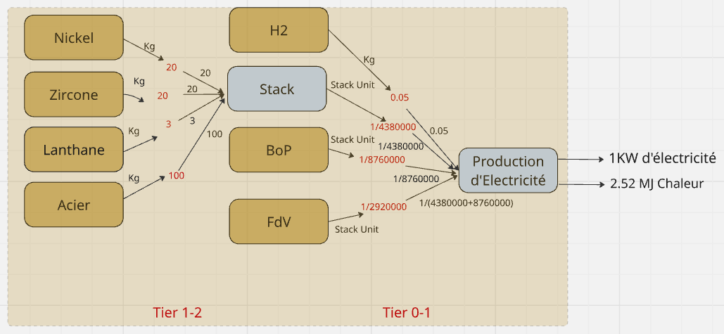

Fonction: production electricité et chaleur haute temperature
Unité Fonctionnelle: 1kWh_electricité et 2.52 MJ chaleur
Les procédés en bleu sont désagrégés et ceux en brun sont agrégés.

Key parameters
 |  |  |  | Constantes
Masse_Nickel | 20 | Kg |  | d/y | 365
Mass-Zircone | 20 | Kg |  | h/d | 24
Masse_Lanthane | 3 | kg |  | g/kg | 1000
Masse_Acier | 100 | kg |  | MJ/kWh | 3.6
Lifetime_stack | 10 | y
Lifetime_BoP | 20 | y
H2 | 0.05 | kg/KWh d'électricité
Heat | 2520 | KJ/KWh d'électricité

Extracted from the ecoinvent LCI Database |  |  |  |  | Life Cycle Inventory |  |  | EcoQuery | Location
 |  |  | CC | EQ_r | FNEU | HH_r | WS
Nickel | 1 | kg
Zircone | 1 | Kg
Lanthane | 1 | Kg
Acier | 1 | Kg
Hydrogène | 1 | Kg | 2.1 | 0.629 | 24.9 | 2.98E-06 | 6.92 | / | /
EoL | 1 | Unit of stack | 3.33E+00 | 4.35E-01 | 1.11E+01 | 1.07E-06 | 5.90E-01 | / | /
BoP | 1 | Unit of stack | 12203.738678 | 5623.5748346 | 159184.62266 | 3.08E-02 | 4424.6141298 | / | /

Life cycle inventory (intermediary flows) |  |  |  |  |  |  |  |  | Life Cycle Inventory (elementary flow, CO2)
Unit processes |  |  |  | unit and |  | Scaling factors [-] to: |  | Intermediary flows / FU | Cadle-to-gate Impact factors |  |  |  |  | Life cycle impact scores / FU & Contribution analysis
 | Flow type | Flow name | Quantity | dimensions |  |  | FU |  | CC | EQ_r | FNEU | HH_r | WS | kgCO2/unit | % | PDF*m2*yr | % | MJ | % | DALY | % | m3e | %
Disaggregated unit processes (foreground) |  |  |  |  | Tier 0-1 | Tier 1-2 | Tier n-0 |  | kgCO2e/unit | PDF*m2*yr/unit | MJ/unit | DALY/unit | m3e/unit | Tier1
Fabrication D'électricité Controllable | Output (FU) | Functional unit | 1 | KW |  |  |  |  |  |  |  |  |  | 0.00E+00 | #DIV/0! | 0.00E+00 | #DIV/0! | 0.00E+00 | #DIV/0! | 0.00E+00 | #DIV/0! | 0.00E+00 | #DIV/0!
 |  | Functional unit | 2.52 | MJ
 | Input | H2 | 0.05 | Kg
 | Input | Stack | 2.28E-07 | units
 | Input | BoP | 1.14E-07 | units
 |  | FdV | 3.42E-07 | units |  |  |  |  |  |  |  |  |  | Tier 1
Stack | Output | Stack | 1 | unit | 2.28E-07
 | Input | Nickel | 20 | kg
 | Input | Zircone | 20 | kg
 | Input | Lanthane | 3 | kg
 | Input | Acier | 100 | kg
Hydrogen | Output | H2 | 1 | kg | 0.05
Bop | Output | BoP | 1 | unit | 1.14E-07
EoL | Output | EoL | 1 | unit | 3.42E-07
 |  |  |  |  |  |  |  |  |  |  |  |  |  | Tier 2 | CC |  | EQ_r |  | FNEU |  | HH_r |  | WS
Nickel | Ouptut | Nickel | 1 | kg |  | 20 | 4.57E-06 | 4.57E-06
Zircone | Output | Zircone | 1 | kg |  | 20 | 4.57E-06 | 4.57E-06
Lanthane | Ouptut | Lanthane | 1 | kg |  | 3 | 6.85E-07 | 6.85E-07
Acier | Output | Acier | 1 | kg |  | 100 | 2.28E-05 | 2.28E-05
TOTAL |  |  |  |  |  |  |  |  |  |  |  |  |  | 0.00E+00 |  | 0.00E+00 |  | 0.00E+00 |  | 0.00E+00 |  | 0.00E+00
 |  |  |  |  |  |  |  |  |  |  |  |  |  |  |  |  |  |  |  |  | Production electricité | 50 | kW/h

